05032020
CARPETA | CÁMARA | CARRERA | CALLE | MOVIMIENTOS DE AFORO DE LA CÁMARA |  |  |  | VISIÓN DE LINEAS DE CONTEO | OBSERVACIONES Y/O COMENTARIOS ACERCA DEL VÍDEO
05032020_KR7XCL183SD114_0000 | 15 | KR_7 | CL_183 | EW | EN |  |  | 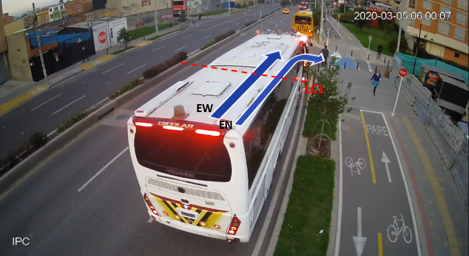 | Aforando
05032020_KR54BYKR54XCL116SD106_0000 | 23 | KR_54_Y_KR_54B | CL_116 | EW |  |  |  | 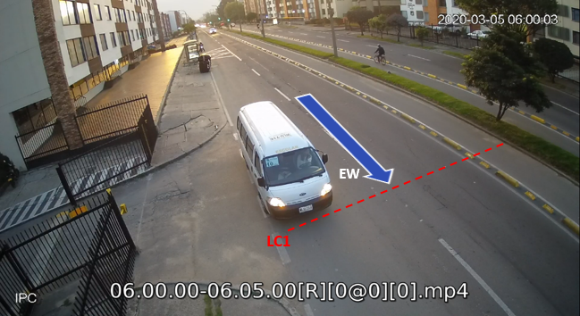 | Aforando
05032020_KR54BYKR54XCL116SD126_0000 | 26 | KR_54_Y_KR_54B | CL_116 | WE |  |  |  | 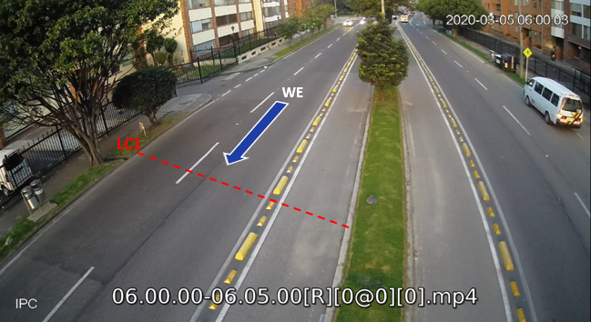 | Aforando
05032020_KR103XCL83SD103_0000 | 40 | KR_103 | CL_83 | SE | SN | WS | WE | 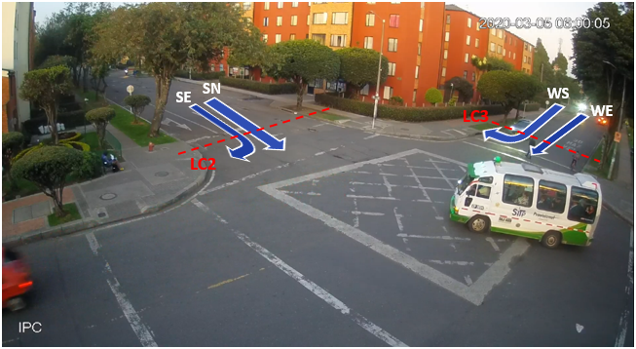 | Se afora en dos partes primero WS,WE
05032020_KR103XCL83SD111_0000 | 42 | KR_103 | CL_83 | NW | NS | EN | EW | 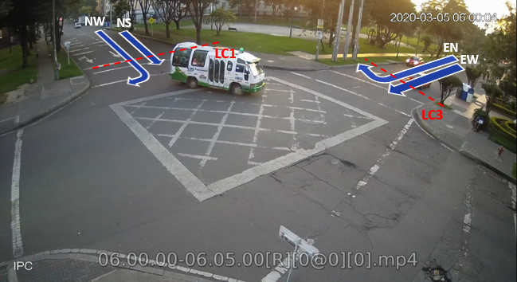 | Se afora en dos partes primero EN,EW
05032020_KR128XDG146ASD109_0000 | 20 | KR_128 | DG_146_A | WS | WE | SE | SN | 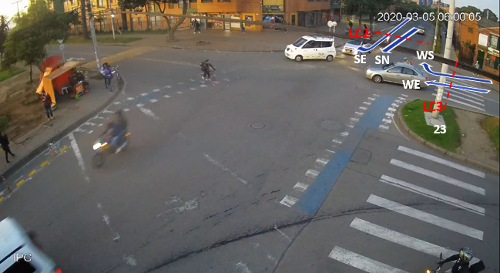 | Aforando
05032020_KR128XDG146ASD112_0000 | 26 | KR_128 | DG_146_A | NS | NW | EN | EW | 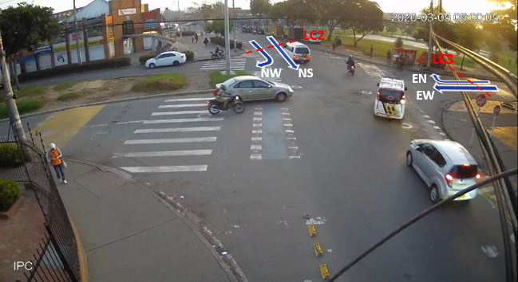 | AforandoENyEWprimero_luego se hacela otra

